Đăng Ký
Project Name | ỨNG DỤNG CÔNG NGHỆ LARAVEL VÀO XÂY DỰNG WEBSITE HỆ THỐNG QUẢN LÝ HỒ SƠ TUYỂN DỤNG TRỰC TUYẾN ỨNG VIÊN TÍCH HỢP CHATBOT
Module Code | Đăng ký
 | Hoàn thành | Lỗi | Chưa kiểm tra | Bị chặn | Tổng lần kiểm tra
Round 1 | 10 | 0 | 0 | 0 | 10
Round 2

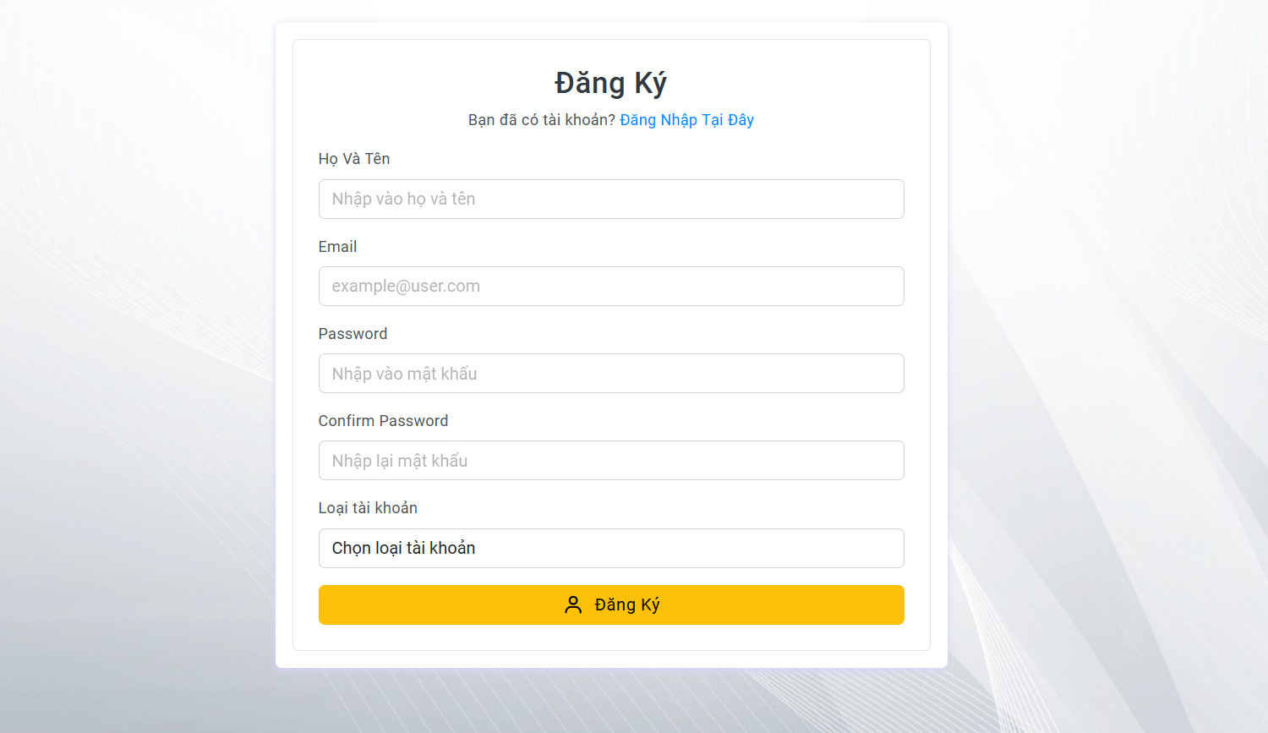
Test Case ID | Mô tả | Quy trình | Kết quả mong đợi | Kết quả thực tế | Kết quả |  |  |  |  |  | Chú thích
 |  |  |  |  | Vòng 1 |  |  | Vòng 2
 |  |  |  |  | Trạng thái | Ngày kiểm tra | Người kiểm tra | Trạng thái | Ngày kiểm tra | Người kiểm tra
GUI_SHOW Đăng ký
GUI-DK01 | [Đăng ký] Text |  | -Label : #393834 -Status : enable | -Label : #393834 -Status : enable | Passed | 2024-11-12 | Dũng | Passed | 2024-11-15 | Thông
GUI-DK01 | [User Name] Texbox |  | -Text color :#506b80 -Status : enable | -Text color :#506b80 -Status : enable | Passed | 2024-11-12 | Dũng | Passed | 2024-11-15 | Thông
GUI-DK02 | [Email] Textbox |  | -Text color :#506b80 -Status : enable | -Text color :#506b80 -Status : enable | Passed | 2024-11-12 | Dũng | Passed | 2024-11-15 | Thông
GUI-DK03 | [Password]Textbox |  | -Text color :#506b80 -Status : enable | -Text color :#506b80 -Status : enable | Passed | 2024-11-12 | Dũng | Passed | 2024-11-15 | Thông
GUI-DK04 | [Confirm Password] Textbox |  | -Text color :#506b80 -Status : enable | -Text color :#506b80 -Status : enable | Passed | 2024-11-12 | Dũng | Passed | 2024-11-15 | Thông
GUI-DK06 | [Account type] DropDown |  | -Text color :#506b80 -Status : enable | -Text color :#506b80 -Status : enable | Passed | 2024-11-12 | Dũng | Passed | 2024-11-15 | Thông
GUI-DK07 | [Sign Up] Button |  | -Text color :#fec107 -Status : enable | -Text color :#fec107 -Status : enable | Passed | 2024-11-12 | Dũng | Passed | 2024-11-15 | Thông
FUNCTION_SHOW Đăng ký
FUNC-DK01 | Xác minh đăng ký tài khoản thành công | 1. Truy cập vào trang đăng ký tài khoản. 2. Nhập Họ và Tên: Hoang van dung 3. Nhập địa chỉ email: test@gmail.com 4. Nhập Password: Dtu12345@ 5. Nhập lại Password: Dtu12345@ 6. Chọn loại tài khoản: Sinh Viên 7. Click vào "Đăng ký" | Hệ thống thông báo đăng ký tài khoản thành công | Hệ thống thông báo đăng ký tài khoản thành công | Passed | 2024-11-12 | Dũng | Passed | 2024-11-15 | Thông
FUNC-DK02 | Xác minh thông báo lỗi khi để trống tất cả các trường dữ liêu | 1. Truy cập vào trang đăng ký tài khoản. 2. Không nhập Họ và Tên 3. Không nhập địa chỉ email 4. Không nhập Password 5. Không nhập lại Password 6. Không chọn loại tài khoản 7. Click vào "Đăng ký" | Hệ thống thông báo"Bạn phải nhập tên - Bạn phải nhập email - Mật khẩu không được để trống - Mật khẩu xác nhận không được để trống - Trường này không được để trống ". | Hệ thống thông báo"Bạn phải nhập tên - Bạn phải nhập email - Mật khẩu không được để trống - Mật khẩu xác nhận không được để trống - Trường này không được để trống ". | Passed | 2024-11-12 | Dũng | Passed | 2024-11-15 | Thông
FUNC-DK03 | Xác minh đăng ký tài khoản không thành công vì không nhập Họ Và Tên | 1. Truy cập vào trang đăng ký tài khoản. 2. Bỏ trống Họ và Tên 3. Nhập địa chỉ email: test@gmail.com 4. Nhập Password: Dtu12345@ 5. Nhập lại Password: Dtu12345@ 6. Chọn loại tài khoản: Sinh Viên 7. Click vào "Đăng ký" | Hệ thống thông báo"Bạn phải nhập tên ". | Hệ thống thông báo"Bạn phải nhập tên ". | Passed | 2024-11-12 | Dũng | Passed | 2024-11-15 | Thông
FUNC-DK04 | Xác minh đăng ký tài khoản không thành công vì không nhập Email | 1. Truy cập vào trang đăng ký tài khoản. 2. Nhập Họ và Tên: Hoang van dung 3. Bỏ trống Email 4. Nhập Password: Dtu12345@ 5. Nhập lại Password: Dtu12345@ 6. Chọn loại tài khoản: Sinh Viên 7. Click vào "Đăng ký" | Hệ thống thông báo"Bạn phải nhập email ". | Hệ thống thông báo"Bạn phải nhập email ". | Passed | 2024-11-12 | Dũng | Passed | 2024-11-15 | Thông
FUNC-DK05 | Xác minh đăng ký tài khoản không thành công vì không nhập Mật khẩu | 1. Truy cập vào trang đăng ký tài khoản. 2. Nhập Họ và Tên: Hoang van dung 3. Nhập địa chỉ email: test@gmail.com 4.Không nhập Password 5. Nhập lại Password: Dtu12345@ 6. Chọn loại tài khoản: Sinh Viên 7. Click vào "Đăng ký" | Hệ thống thông báo"Mật khẩu không được để trống ". | Hệ thống thông báo"Mật khẩu không được để trống ". | Passed | 2024-11-12 | Dũng | Passed | 2024-11-15 | Thông
FUNC-DK06 | Xác minh đăng ký tài khoản không thành công vì không nhập lại Mật khẩu | 1. Truy cập vào trang đăng ký tài khoản. 2. Nhập Họ và Tên: Hoang van dung 3. Nhập địa chỉ email: test@gmail.com 4. Nhập Password: Dtu12345@ 5. Không nhập lại Password 6. Chọn loại tài khoản: Sinh Viên 7. Click vào "Đăng ký" | Hệ thống thông báo"Mật khẩu xác nhận không được để trống ". | Hệ thống thông báo"Mật khẩu xác nhận không được để trống ". | Passed | 2024-11-12 | Dũng | Passed | 2024-11-15 | Thông
FUNC-DK07 | Xác minh đăng ký tài khoản không thành công vì không chọn loại tài khoản | 1. Truy cập vào trang đăng ký tài khoản. 2. Nhập Họ và Tên: Hoang van dung 3. Nhập địa chỉ email: test@gmail.com 4. Nhập Password: Dtu12345@ 5. Nhập lại Password:Dtu12345@ 6. Không chọn loại tài khoản 7. Click vào "Đăng ký" | Hệ thống thông báo"Trường này không được để trống ". | Hệ thống thông báo"Trường này không được để trống ". | Passed | 2024-11-12 | Dũng | Passed | 2024-11-15 | Thông
FUNC-DK08 | Xác minh đăng ký tài khoản không thành công vì địa chỉ email không hợp lệ | 1. Truy cập vào trang đăng ký tài khoản. 2. Nhập Họ và Tên: Hoang van dung 3. Nhập địa chỉ email: testgmail.com 4. Nhập Password: Dtu12345@ 5. Nhập lại Password:Dtu12345@ 6. Chọn loại tài khoản: Sinh viên 7. Click vào "Đăng ký" | Hệ thống thông báo " bạn phải thêm @ trong địa chỉ email", sau dó yêu cầu người dùng nhập lại | Hệ thống thông báo " bạn phải thêm @ trong địa chỉ email", sau dó yêu cầu người dùng nhập lại | Passed | 2024-11-12 | Dũng | Passed | 2024-11-15 | Thông
FUNC-DK09 | Đăng ký tài khoản không thành công vì mật khẩu nhỏ hơn 8 ký tự | 1. Truy cập vào trang đăng ký tài khoản. 2. Nhập Họ và Tên: Hoang van dung 3. Nhập địa chỉ email: test@gmail.com 4. Nhập Password: Dtu12 5. Nhập lại Password:Dtu12 6. Chọn loại tài khoản: Sinh viên 7. Click vào "Đăng ký" | Hệ thống thông báo"Mât khẩu phải có ít nhất 8 ký tự" và yêu cầu người dùng nhập lại | Hệ thống thông báo"Mât khẩu phải có ít nhất 8 ký tự" và yêu cầu người dùng nhập lại | Passed | 2024-11-12 | Dũng | Passed | 2024-11-15 | Thông
FUNC-DK10 | Đăng ký tài khoản không thành công vì mật khẩu không sử dụng ký tự in hoa | 1. Truy cập vào trang đăng ký tài khoản. 2. Nhập Họ và Tên: Hoang van dung 3. Nhập địa chỉ email: test@gmail.com 4. Nhập Password: 1234dtu@ 5. Nhập lại Password: 1234dtu@ 6. Chọn loại tài khoản 7. Click vào "Đăng ký" | Hê thống thông báo:"Mật khẩu phải chứa ít nhất một ký tự in hoa và một ký tự đặc biệt" và yêu cầu người dùng nhập lại | Hê thống thông báo:"Mật khẩu phải chứa ít nhất một ký tự in hoa và một ký tự đặc biệt" và yêu cầu người dùng nhập lại | Passed | 2024-11-12 | Dũng | Passed | 2024-11-15 | Thông
FUNC-DK11 | Đăng ký tài khoản không thành công vì mật khẩu không sử dụng ký tự thường | 1. Truy cập vào trang đăng ký tài khoản. 2. Nhập Họ và Tên: Hoang van dung 3. Nhập địa chỉ email: test@gmail.com 4. Nhập Password: 1234DTU@ 5. Nhập lại Password: 1234DTU@ 6. Chọn loại tài khoản 7. Click vào "Đăng ký" | Hê thống thông báo:"Mật khẩu phải chứa ít nhất một ký tự in hoa và một ký tự đặc biệt" và yêu cầu người dùng nhập lại | Hê thống thông báo:"Mật khẩu phải chứa ít nhất một ký tự in hoa và một ký tự đặc biệt" và yêu cầu người dùng nhập lại | Passed | 2024-11-12 | Dũng | Passed | 2024-11-15 | Thông
FUNC-DK12 | Đăng ký tài khoản không thành công vì mật khẩu không sử dụng ký tự đặc biệt | 1. Truy cập vào trang đăng ký tài khoản. 2. Nhập Họ và Tên: Hoang van dung 3. Nhập địa chỉ email: test@gmail.com 4. Nhập Password: 1234Dtu 5. Nhập lại Password: 1234Dtu 6. Chọn loại tài khoản 7. Click vào "Đăng ký" | Hê thống thông báo:"Mật khẩu phải chứa ít nhất một ký tự in hoa và một ký tự đặc biệt" và yêu cầu người dùng nhập lại | Hê thống thông báo:"Mật khẩu phải chứa ít nhất một ký tự in hoa và một ký tự đặc biệt" và yêu cầu người dùng nhập lại | Passed | 2024-11-12 | Dũng | Passed | 2024-11-15 | Thông
FUNC-DK13 | Đăng ký tài khoản thất bại vì nhập Mật khẩu và Nhập lại mật khẩu không khớp | 1. Truy cập vào trang đăng ký tài khoản. 2. Nhập Họ và Tên: Hoang van dung 3. Nhập địa chỉ email: test@gmail.com 4. Nhập Password: Dtu12345@ 5. Nhập lại Password: Dtu12345@@@ 6. Chọn loại tài khoản 7. Click vào "Đăng ký" | Hê thống thông báo:"Mật khẩu xác nhận không đúng" và yêu cầu người dùng nhập lại | Hê thống thông báo:"Mật khẩu xác nhận không đúng" và yêu cầu người dùng nhập lại | Passed | 2024-11-12 | Dũng | Passed | 2024-11-15 | Thông
FUNC-DK14 | Xác minh đường dẫn trang đăng nhập hoạt đông | 1. Mở trang đăng ký 2. Chọn đăng nhập tài khoản | Chuyển đến trang đăng nhập | Chuyển đến trang đăng nhập | Passed | 2024-11-12 | Dũng | Passed | 2024-11-15 | Thông

Đăng nhập
Project Name | ỨNG DỤNG CÔNG NGHỆ LARAVEL VÀO XÂY DỰNG WEBSITE HỆ THỐNG QUẢN LÝ HỒ SƠ TUYỂN DỤNG TRỰC TUYẾN ỨNG VIÊN TÍCH HỢP CHATBOT
Module Code | Đăng nhập
 | Hoàn thành | Lỗi | Chưa kiểm tra | Bị chăn | Tổng số trường hợp thử nghiệm
Round 1 | 10 | 0 | 0 | 0 | 10
Round 2 | 10 | 0 | 0 | 0 | 10
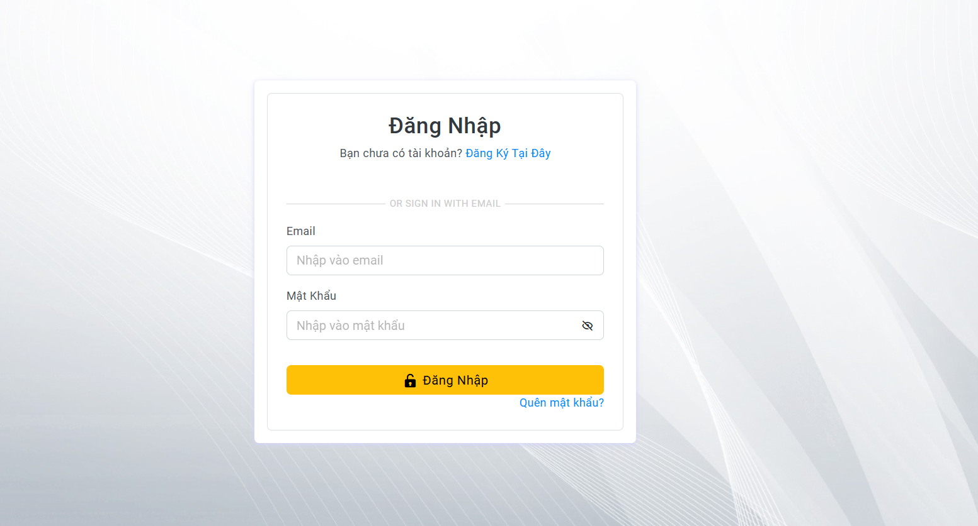
Test Case ID | Mô tả | Hành động | Điều kiện tiên quyết | Kết quả mong đợi | Kết quả thực tế | Kết quả |  |  | Kết quả |  |  | Chú thích
 |  |  |  |  |  | Vòng 1 |  |  | Vòng 2
 |  |  |  |  |  | Trạng thái | Ngày kiểm tra | Người kiểm tra | Trạng thái | Ngày kiểm tra | Người kiểm tra
GUI_SHOW Trang đăng nhập
GUI-DN01 | [Đăng Nhập] Label |  |  | -Label : #313a3f -Status : enable | -Label : #313a3f -Status : enable | Passed | 2024-11-13 | Dũng | Passed | 2024-11-25 | Thông
GUI-DN02 | [Email (Tài khoản)] Textbox |  |  | -Text color : #252422 -Status : enable | -Text color : #252422 -Status : enable | Passed | 2024-11-13 | Dũng | Passed | 2024-11-25 | Thông
GUI-DN03 | [Mật khẩu] Textbox |  |  | -Text color : #252422 -Status : enable | -Text color : #252422 -Status : enable | Passed | 2024-11-13 | Dũng | Passed | 2024-11-25 | Thông
GUI-DK04 | [Đăng nhập] Button |  |  | -Text color :#fec107 -Status : enable | -Text color :#fec107 -Status : enable | Passed | 2024-11-13 | Dũng | Passed | 2024-11-25 | Thông
FUNCTION_SHOW Trang đăng nhập
FUNC-DN01 | Xác thực trang đăng nhập đang hiển thị | 1. Khởi động giao diện 2. Bấm nút đăng nhập 3. Hiển thị trang đăng nhập. | Truy cập vào trang web | Hiển thị trang đăng nhập . | Hiển thị trang đăng nhập . | Passed | 2024-11-13 | Dũng | Passed | 2024-11-25 | Thông
FUNC-DN02 | Xác minh đăng nhập thành công | 1. Mở trang đăng nhập 2. Nhập email 3. Nhâp password 4. Nhấn nút "Đăng Nhập" | Truy cập vào trang web | Hiển thị giao diện người dùng | Hiển thị giao diện người dùng | Passed | 2024-11-13 | Dũng | Passed | 2024-11-25 | Thông
FUNC-DN03 | Xác minh thông báo lỗi đăng nhập thất bại khi điền sai Password | 1. Mở trang đăng nhập 2. Nhập email 3. Nhâp password sai 4. Nhấn nút "Đăng Nhập" | Truy cập vào trang web | Hệ thống thông báo lỗi : "Tên đăng nhập hoặc mật khẩu không đúng, vui lòng nhập lại!" | Hệ thống thông báo lỗi : "Tên đăng nhập hoặc mật khẩu không đúng, vui lòng nhập lại!" | Passed | 2024-11-13 | Dũng | Passed | 2024-11-25 | Thông
FUNC-DN04 | Xác minh thông báo lỗi đăng nhập thất bại khi điền sai tên đăng nhập | 1. Mở trang đăng nhập 2. Nhập email sai 3. Nhâp password 4. Nhấn nút "Đăng Nhập" | Truy cập vào trang web | Hệ thống thông báo lỗi : "Tên đăng nhập hoặc mật khẩu không đúng, vui lòng nhập lại!" | Hệ thống thông báo lỗi : "Tên đăng nhập hoặc mật khẩu không đúng, vui lòng nhập lại!" | Passed | 2024-11-13 | Dũng | Passed | 2024-11-25 | Thông
FUNC-DN05 | Xác minh thông báo lỗi khi để trống trường "Mật khẩu". | 1. Mở trang đăng nhập 2. Nhập email 3. Để trống Password 4. Nhấn nút "Đăng Nhập" | Truy cập vào trang web | Thông báo lỗi : "Bạn chưa nhập mật khẩu vàol !" | Thông báo lỗi : "Bạn chưa nhập mật khẩu vàol !" | Passed | 2024-11-13 | Dũng | Passed | 2024-11-25 | Thông
FUNC-DN06 | Xác minh thông báo lỗi khi để trống trường "Tên đăng nhập" | 1. Mở trang đăng nhập 2. Để trống email 3. Nhập Password 4. Nhấn nút "Đăng Nhập" | Truy cập vào trang web | Hệ thống thông báo lỗi : "Nhập sai tên đăng nhập hoặc mật khẩu,vui lòng nhập lại". | Hệ thống thông báo lỗi : "Nhập sai tên đăng nhập hoặc mật khẩu,vui lòng nhập lại". | Passed | 2024-11-13 | Dũng | Passed | 2024-11-25 | Thông
FUNC-DN07 | Xác minh thông báo lỗi khi để trống tất cả các trường dữ liêu | 1. Mở trang đăng nhập 2. Để trống email 3. Để trống Password 4. Nhấn nút "Đăng Nhập" | Truy cập vào trang web | Hệ thống thông báo :" Vui lòng nhập user name/ password " | Hệ thống thông báo :" Vui lòng nhập user name/ password " | Passed | 2024-11-13 | Dũng | Passed | 2024-11-25 | Thông
FUNC-DN08 | Xác minh hiển thị giao diện người dùng mà không gặp sự cố | Truy cập vào trang web | Truy cập vào trang web | Kiểm tra xem giao diện người dùng có hiển thị mà không gặp sự cố gì không | Kiểm tra xem giao diện người dùng có hiển thị mà không gặp sự cố gì không | Passed | 2024-11-13 | Dũng | Passed | 2024-11-25 | Thông
FUNC-DN09 | Xác minh đường dẫn trang đăng ký hoạt đông | 1. Mở trang đăng nhập 2. Chọn đăng ký tài khoản | Truy cập vào trang web | Chuyển đến trang đăng ký | Chuyển đến trang đăng ký | Passed | 2024-11-13 | Dũng | Passed | 2024-11-25 | Thông
FUNC-DN10 | Xác minh đường dẫn trang quên mật khẩu | 1. Mở trang đăng nhập 2. Chọn quên mật khẩu | Truy cập vào trang web | Chuyển đến trang quên mật khẩu | Chuyển đến trang quên mật khẩu | Passed | 2024-11-13 | Dũng | Passed | 2024-11-25 | Thông

Đăng Xuất
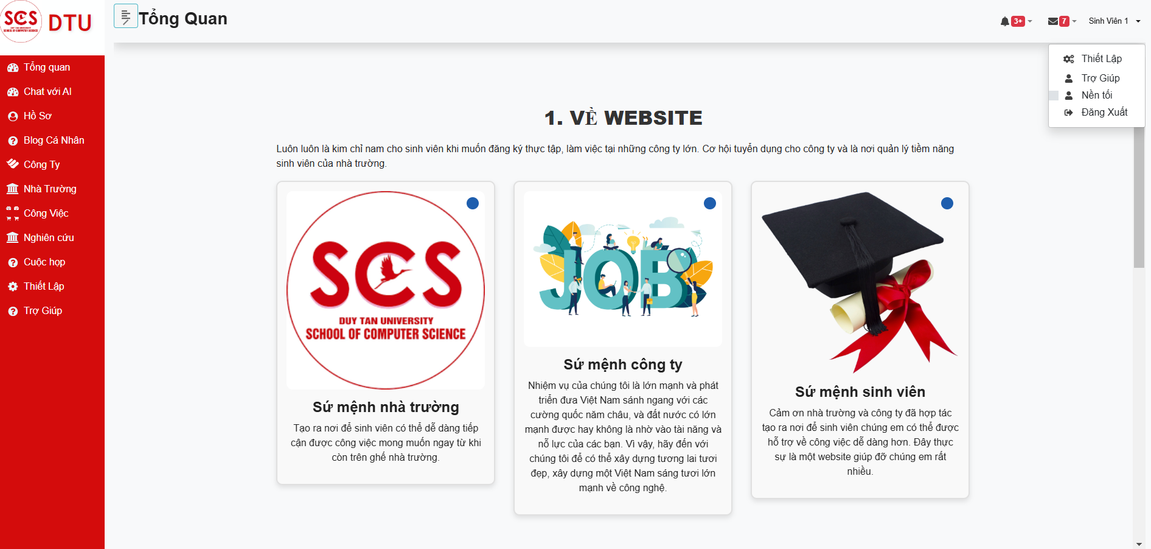

Test Case ID | Mô tả | Hành động | Điều kiện tiên quyết | Kết quả mong đợi | Kết quả thực tế | Kết quả |  |  | Kết quả |  |  | Chú thích
 |  |  |  |  |  | Vòng 1 |  |  | Vòng 2
 |  |  |  |  |  | Trạng thái | Ngày kiểm tra | Người kiểm tra | Trạng thái | Ngày kiểm tra | Người kiểm tra
GUI_SHOW Đăng Xuất
GUI-DX01 | DropDown |  |  | -Label : #ffffff -Status : enable | -Label : #ffffff -Status : enable | Passed | 2024-11-15 | Thông | Passed | 2024-11-25 | Thông
GUI-DX02 | Button |  |  | -Label : #ffffff -Status : enable | -Label : #ffffff -Status : enable | Passed | 2024-11-15 | Thông | Passed | 2024-11-25 | Thông
FUNCTION_SHOW Đăng xuất
FUNC-DX01 | Xác minh đã đăng nhập vào tài khoản | 1. Đăng nhập vào hệ thống | Truy cập vào trang web | Hiển thị giao diện khi đã đăng nhập vào tài khoản | Hiển thị giao diện khi đã đăng nhập vào tài khoản | Passed | 2024-11-15 | Thông | Passed | 2024-11-25 | Thông
FUNC-DX02 | Xác minh hiển thị nút bấm đăng xuất | 1. Đăng nhập vào hệ thống 2. Chọn vào tên người dùng | Truy cập vào trang web | Hiển thị nút đăng xuất | Hiển thị nút đăng xuất | Passed | 2024-11-15 | Thông | Passed | 2024-11-25 | Thông
FUNC-DX03 | Xác minh thông báo khi chọn đăng xuất | 1. Đăng nhập vào hệ thống 2. Chọn vào tên người dùng 3. Chọn vào nút đăng xuất | Truy cập vào trang web | Hiển thị thông báo "Đăng xuất thành công" | Hiển thị thông báo "Đăng xuất thành công" | Passed | 2024-11-15 | Thông | Passed | 2024-11-25 | Thông

Cập Nhật Thông Tin_Sinh Viên
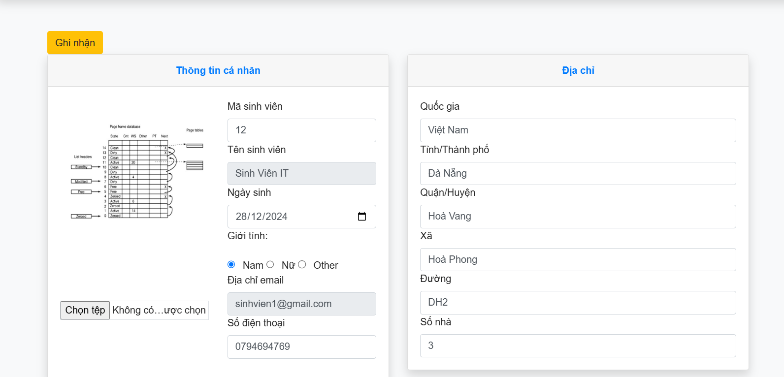 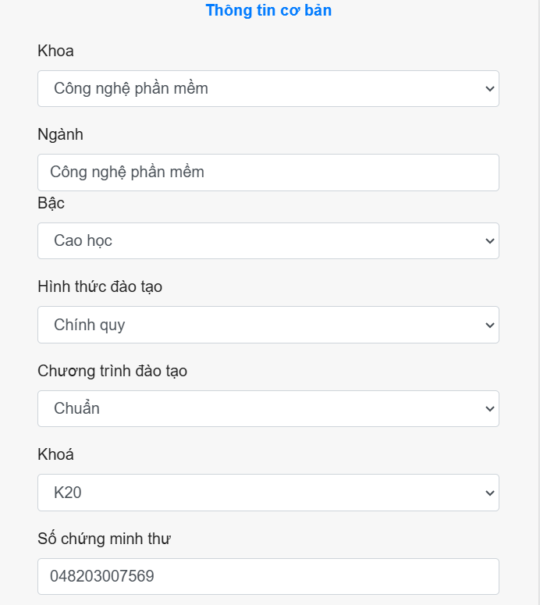 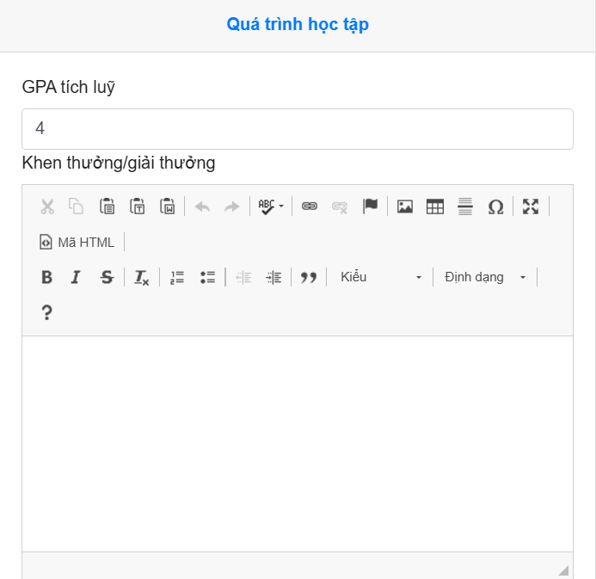 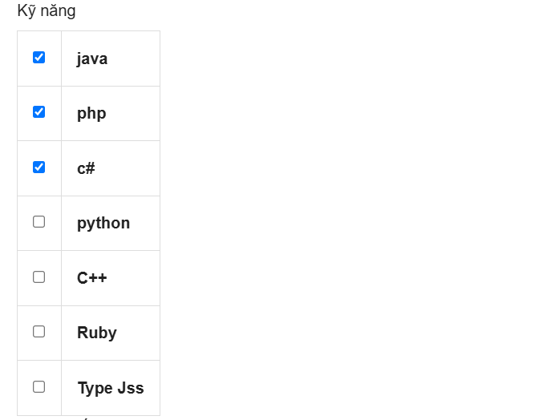 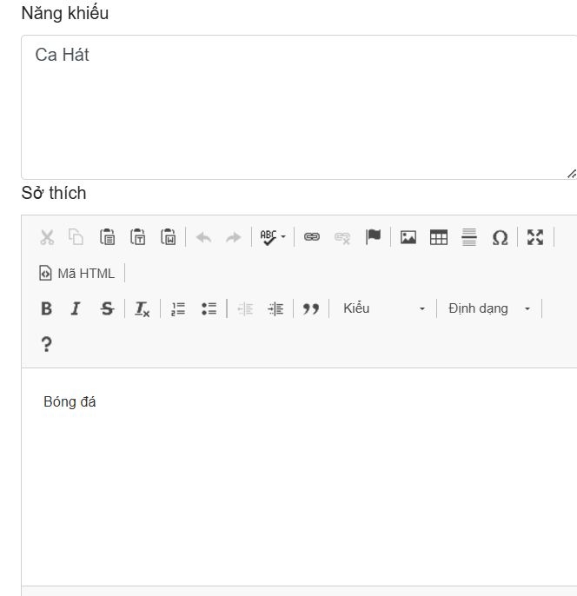

Test Case ID | Mô tả | Hành động | Điều kiện tiên quyết | Kết quả mong đợi | Kết quả thực tế | Kết quả |  |  | Kết quả |  |  | Chú thích
 |  |  |  |  |  | Vòng 1 |  |  | Vòng 2
 |  |  |  |  |  | Trạng thái | Ngày kiểm tra | Người kiểm tra | Trạng thái | Ngày kiểm tra | Người kiểm tra
GUI_SHOW Trang Cập nhật thông tin sinh viên
GUI-CNSV01 | Label |  |  | -Label : #313a3f -Status : enable | -Label : #313a3f -Status : enable | Passed | 2024-11-18 | Dũng | Passed | 2024-11-25 | Thông
GUI-CNSV02 | Textbox |  |  | -Text color : #252422 -Status : enable | -Text color : #252422 -Status : enable | Passed | 2024-11-18 | Thông | Passed | 2024-11-25 | Thông
GUI-CNSV03 | Image |  |  | -Text color : #252422 -Status : enable | -Label : #313a3f -Status : enable | Passed | 2024-11-18 | Thông | Passed | 2024-11-25 | Thông
GUI-CNSV04 | Button |  |  | -Text color :#fec107 -Status : enable | -Text color :#fec107 -Status : enable | Passed | 2024-11-18 | Thông | Passed | 2024-11-25 | Thông
GUI-CNSV05 | RadioButton |  |  | -Text color :#fffff -Status : enable | -Text color :#fffff -Status : enable | Passed | 2024-11-18 | Thông | Passed | 2024-11-25 | Thông
GUI-CNSV06 | CheckBox |  |  | -Text color :#fffff -Status : enable | -Text color :#fffff -Status : enable | Passed | 2024-11-18 | Thông | Passed | 2024-11-25 | Thông
FUNCTION_SHOW Trang Cập Nhật Thông Tin Sinh Viên
FUNC-CNSV01 | Xác minh thông báo lỗi khi để trống các ô nhập ngoại trừ các ô mặc định | 1. Đăng nhập vào hệ thống 2. Chọn hồ sơ | Truy cập vào trang web | Hiển thị thông báo "Mã sinh viên là bắt buộc , Ngày sinh là bắt buộc , Số điện thoại là bắt buộc , số chứng minh thư là bắt buộc , "Khoa là bắt buộc , Ngành học là bắt buộc ,Quốc gia là bắt buộc , Tỉnh/Thành phố là bắt buộc , Quận/Huyện là bắt buộc , Xã là bắt buộc , Đường là bắt buộc ,Điểm trung bình là bắt buộc" | Hiển thị thông báo "Mã sinh viên là bắt buộc , Ngày sinh là bắt buộc , Số điện thoại là bắt buộc , số chứng minh thư là bắt buộc , "Khoa là bắt buộc , Ngành học là bắt buộc ,Quốc gia là bắt buộc , Tỉnh/Thành phố là bắt buộc , Quận/Huyện là bắt buộc , Xã là bắt buộc , Đường là bắt buộc ,Điểm trung bình là bắt buộc" | Passed | 2024-11-18 | Thông | Passed | 2024-11-25 | Thông
FUNC-CNSV02 | Xác minh thông báo khi nhập toàn bộ | 1. Đăng nhập vào hệ thống 2. Chọn hồ sơ 3. Nhập toàn bộ 4. Ghi nhận | Truy cập vào trang web | Hiển thị thông báo "Cập nhật thông tin sinh viên thành công" | Hiển thị thông báo "Cập nhật thông tin sinh viên thành công" | Passed | 2024-11-18 | Thông | Passed | 2024-11-25 | Thông
FUNC-CNSV03 | Xác minh thông báo lỗi khi để trống mã sinh viên | 1. Đăng nhập vào hệ thống 2. Chọn hồ sơ 3. Ghi nhận | Truy cập vào trang web | Hiển thị thông báo "Mã sinh viên là bắt buộc" | Hiển thị thông báo "Mã sinh viên là bắt buộc" | Passed | 2024-11-18 | Thông | Passed | 2024-11-25 | Thông
FUNC-CNSV04 | Xác minh thông báo lỗi khi nhập trùng mã sinh viên | 1. Đăng nhập vào hệ thống 2. Chọn hồ sơ 3. Nhập vào mã sinh viên 4. Ghi nhận | Truy cập vào trang web | Hiển thị thông báo "Mã sinh viên đã tồn tại." | Hiển thị thông báo "Mã sinh viên đã tồn tại." | Passed | 2024-11-18 | Thông | Passed | 2024-11-25 | Thông
FUNC-CNSV05 | Xác minh thông báo nhập mã sinh viên đúng yêu cầu | 1. Đăng nhập vào hệ thống 2. Chọn hồ sơ 3. Nhập vào mã sinh viên 4. Ghi nhận | Truy cập vào trang web | Hiển thị thông báo "Cập nhật thông tin thành công." | Hiển thị thông báo "Cập nhật thông tin thành công." | Passed | 2024-11-18 | Thông | Passed | 2024-11-25 | Thông
FUNC-CNSV06 | Xác minh thông báo lỗi khi để trống ngày sinh | 1. Đăng nhập vào hệ thống 2. Chọn hồ sơ 3. Để trống ngày sinh 4. Ghi nhận | Truy cập vào trang web | Hiển thị thông báo "Ngày sinh là bắt buộc." | Hiển thị thông báo "Ngày sinh là bắt buộc." | Passed | 2024-11-18 | Thông | Passed | 2024-11-25 | Thông
FUNC-CNSV07 | Xác minh thông báo nhập ngày sinh > hiện tại | 1. Đăng nhập vào hệ thống 2. Chọn hồ sơ 3. Nhập vào ngày sinh 4. Ghi nhận | Truy cập vào trang web | Hiển thị thông báo "birth phải là ngày nhỏ hơn ngày hôm nay.." | Hiển thị thông báo "birth phải là ngày nhỏ hơn ngày hôm nay.." | Passed | 2024-11-18 | Thông | Passed | 2024-11-25 | Thông
FUNC-CNSV08 | Xác minh thông báo nhập ngày sinh | 1. Đăng nhập vào hệ thống 2. Chọn hồ sơ 3. Nhập vào ngày sinh 4. Ghi nhận | Truy cập vào trang web | Hiển thị thông báo "Cập nhật thông tin thành công." | Hiển thị thông báo "Cập nhật thông tin thành công." | Passed | 2024-11-18 | Thông | Passed | 2024-11-25 | Thông
FUNC-CNSV09 | Xác minh thông báo lỗi khi để trống số điện thoại | 1. Đăng nhập vào hệ thống 2. Chọn hồ sơ 3. Để trống số điện thoại 4. Ghi nhận | Truy cập vào trang web | Hiển thị thông báo "Số điện thoại là bắt buộc." | Hiển thị thông báo "Số điện thoại là bắt buộc." | Passed | 2024-11-18 | Thông | Passed | 2024-11-25 | Thông
FUNC-CNSV10 | Xác minh thông báo lỗi khi nhập vào số điện thoại < 10 ký tự | 1. Đăng nhập vào hệ thống 2. Chọn hồ sơ 3. Nhập vào số điện thoại 4. Ghi nhận | Truy cập vào trang web | Hiển thị thông báo "Số điện thoại phải lớn hơn 10 ký tự." | Hiển thị thông báo "Số điện thoại phải lớn hơn 10 ký tự." | Passed | 2024-11-18 | Thông | Passed | 2024-11-25 | Thông
FUNC-CNSV11 | Xác minh thông báo khi nhập vào số điện thoại | 1. Đăng nhập vào hệ thống 2. Chọn hồ sơ 3. Nhập vào số điện thoại 4. Ghi nhận | Truy cập vào trang web | Hiển thị thông báo "Cập nhật thông tin thành công." | Hiển thị thông báo "Cập nhật thông tin thành công." | Passed | 2024-11-18 | Thông | Passed | 2024-11-25 | Thông
FUNC-CNSV12 | Xác minh thông báo lỗi khi để trống ngành học | 1. Đăng nhập vào hệ thống 2. Chọn hồ sơ 3. Để trống ngành học 4. Ghi nhận | Truy cập vào trang web | Hiển thị thông báo "Ngành học là bắt buộc." | Hiển thị thông báo "Ngành học là bắt buộc." | Passed | 2024-11-18 | Thông | Passed | 2024-11-25 | Thông
FUNC-CNSV13 | Xác minh thông báo khi nhập vào ngành học | 1. Đăng nhập vào hệ thống 2. Chọn hồ sơ 3. Nhập vào ngành học 4. Ghi nhận | Truy cập vào trang web | Hiển thị thông báo "Cập nhật thông tin thành công." | Hiển thị thông báo "Cập nhật thông tin thành công." | Passed | 2024-11-18 | Thông | Passed | 2024-11-25 | Thông
FUNC-CNSV14 | Xác minh thông báo lỗi khi để trống số chứng minh thư | 1. Đăng nhập vào hệ thống 2. Chọn hồ sơ 3. Để trống số chứng minh 4. Ghi nhận | Truy cập vào trang web | Hiển thị thông báo "Số chứng minh thư là bắt buộc." | Hiển thị thông báo "Số chứng minh thư là bắt buộc." | Passed | 2024-11-18 | Thông | Passed | 2024-11-25 | Thông
FUNC-CNSV15 | Xác minh thông báo lỗi khi nhập số chứng minh thư < 10 ký tự | 1. Đăng nhập vào hệ thống 2. Chọn hồ sơ 3. Nhập vào số chứng minh 4. Ghi nhận | Truy cập vào trang web | Hiển thị thông báo "Số chứng minh thư phải có ít nhất 10 ký tự" | Hiển thị thông báo "Số chứng minh thư phải có ít nhất 10 ký tự" | Passed | 2024-11-18 | Thông | Passed | 2024-11-25 | Thông
FUNC-CNSV16 | Xác minh thông báo khi nhập vào số chứng minh thư | 1. Đăng nhập vào hệ thống 2. Chọn hồ sơ 3. Nhập vào số chứng minh 4. Ghi nhận | Truy cập vào trang web | Hiển thị thông báo "Cập nhật thông tin thành công." | Hiển thị thông báo "Cập nhật thông tin thành công." | Passed | 2024-11-18 | Thông | Passed | 2024-11-25 | Thông
FUNC-CNSV17 | Xác minh thông báo lỗi khi để trống quốc gia | 1. Đăng nhập vào hệ thống 2. Chọn hồ sơ 3. Để trống quốc gia 4. Ghi nhận | Truy cập vào trang web | Hiển thị thông báo "Quốc gia là bắt buộc." | Hiển thị thông báo "Quốc gia là bắt buộc." | Passed | 2024-11-18 | Thông | Passed | 2024-11-25 | Thông
FUNC-CNSV18 | Xác minh thông báo khi nhập vào quốc gia | 1. Đăng nhập vào hệ thống 2. Chọn hồ sơ 3. Nhập vào quốc gia 4. Ghi nhận | Truy cập vào trang web | Hiển thị thông báo "Cập nhật thông tin thành công." | Hiển thị thông báo "Cập nhật thông tin thành công." | Passed | 2024-11-18 | Thông | Passed | 2024-11-25 | Thông
FUNC-CNSV19 | Xác minh thông báo lỗi khi để trống tỉnh / thành phố | 1. Đăng nhập vào hệ thống 2. Chọn hồ sơ 3. Để trống tỉnh/thành phố 4. Ghi nhận | Truy cập vào trang web | Hiển thị thông báo "Tỉnh /thành phố là bắt buộc." | Hiển thị thông báo "Tỉnh /thành phố là bắt buộc." | Passed | 2024-11-18 | Thông | Passed | 2024-11-25 | Thông
FUNC-CNSV20 | Xác minh thông báo khi nhập vào tỉnh / thành phố | 1. Đăng nhập vào hệ thống 2. Chọn hồ sơ 3. nhập vào tỉnh/thành phố 4. Ghi nhận | Truy cập vào trang web | Hiển thị thông báo "Cập nhật thông tin thành công." | Hiển thị thông báo "Cập nhật thông tin thành công." | Passed | 2024-11-18 | Thông | Passed | 2024-11-25 | Thông
FUNC-CNSV21 | Xác minh thông báo lỗi khi để trống quận / huyện | 1. Đăng nhập vào hệ thống 2. Chọn hồ sơ 3. Để trống quận /huyện 4. Ghi nhận | Truy cập vào trang web | Hiển thị thông báo "Quận/huyện là bắt buộc." | Hiển thị thông báo "Quận/huyện là bắt buộc." | Passed | 2024-11-18 | Thông | Passed | 2024-11-25 | Thông
FUNC-CNSV22 | Xác minh thông báo khi nhập vào quận / huyện | 1. Đăng nhập vào hệ thống 2. Chọn hồ sơ 3. Để trống quận /huyện 4. Ghi nhận | Truy cập vào trang web | Hiển thị thông báo "Cập nhật thông tin thành công." | Hiển thị thông báo "Cập nhật thông tin thành công." | Passed | 2024-11-18 | Thông | Passed | 2024-11-25 | Thông
FUNC-CNSV23 | Xác minh thông báo lỗi khi để trống xã | 1. Đăng nhập vào hệ thống 2. Chọn hồ sơ 3. Để trống xã 4. Ghi nhận | Truy cập vào trang web | Hiển thị thông báo "Xã là bắt buộc." | Hiển thị thông báo "Xã là bắt buộc." | Passed | 2024-11-18 | Thông | Passed | 2024-11-25 | Thông
FUNC-CNSV24 | Xác minh thông báo khi nhập vào xã | 1. Đăng nhập vào hệ thống 2. Chọn hồ sơ 3. Nhập vào xã 4. Ghi nhận | Truy cập vào trang web | Hiển thị thông báo "Cập nhật thông tin thành công." | Hiển thị thông báo "Cập nhật thông tin thành công." | Passed | 2024-11-18 | Thông | Passed | 2024-11-25 | Thông
FUNC-CNSV25 | Xác minh thông báo lỗi khi để trống đường | 1. Đăng nhập vào hệ thống 2. Chọn hồ sơ 3. Để trống đường 4. Ghi nhận | Truy cập vào trang web | Hiển thị thông báo "Đường là bắt buộc." | Hiển thị thông báo "Đường là bắt buộc." | Passed | 2024-11-18 | Thông | Passed | 2024-11-25 | Thông
FUNC-CNSV26 | Xác minh thông báo khi nhập vào đường | 1. Đăng nhập vào hệ thống 2. Chọn hồ sơ 3. Nhập vào đường 4. Ghi nhận | Truy cập vào trang web | Hiển thị thông báo "Cập nhật thông tin thành công." | Hiển thị thông báo "Cập nhật thông tin thành công." | Passed | 2024-11-18 | Thông | Passed | 2024-11-25 | Thông
FUNC-CNSV27 | Xác minh thông báo lỗi khi để trống gpa | 1. Đăng nhập vào hệ thống 2. Chọn hồ sơ 3. Để trống gpa 4. Ghi nhận | Truy cập vào trang web | Hiển thị thông báo "GPA là bắt buộc." | Hiển thị thông báo "GPA là bắt buộc." | Passed | 2024-11-18 | Thông | Passed | 2024-11-25 | Thông
FUNC-CNSV28 | Xác minh thông báo lỗi khi nhập GPA <0 và >4 | 1. Đăng nhập vào hệ thống 2. Chọn hồ sơ 3. Nhập GPA = -1 hoặc GPA = 5 4. Ghi nhận | Truy cập vào trang web | Hiển thị thông báo "Điểm trung bình phải nằm trong khoảng từ 0 đến 4." | Hiển thị thông báo "Điểm trung bình phải nằm trong khoảng từ 0 đến 4." | Passed | 2024-11-18 | Thông | Passed | 2024-11-25 | Thông
FUNC-CNSV29 | Xác minh thông báo lỗi khi nhập GPA đúng yêu cầu | 1. Đăng nhập vào hệ thống 2. Chọn hồ sơ 3. Nhập GPA =3 4. Ghi nhận | Truy cập vào trang web | Hiển thị thông báo "Cập nhật thông tin thành công." | Hiển thị thông báo "Cập nhật thông tin thành công." | Passed | 2024-11-18 | Thông | Passed | 2024-11-25 | Thông

Cập Nhật Thông Tin_Giáo Viên
 |  | 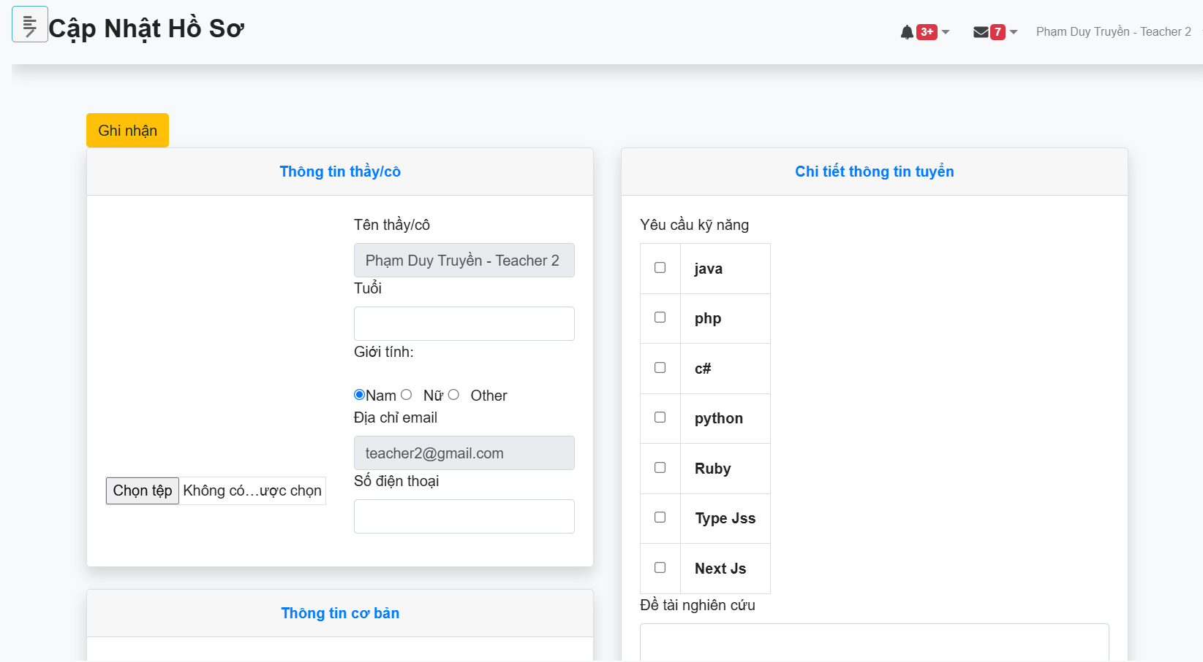 |  | 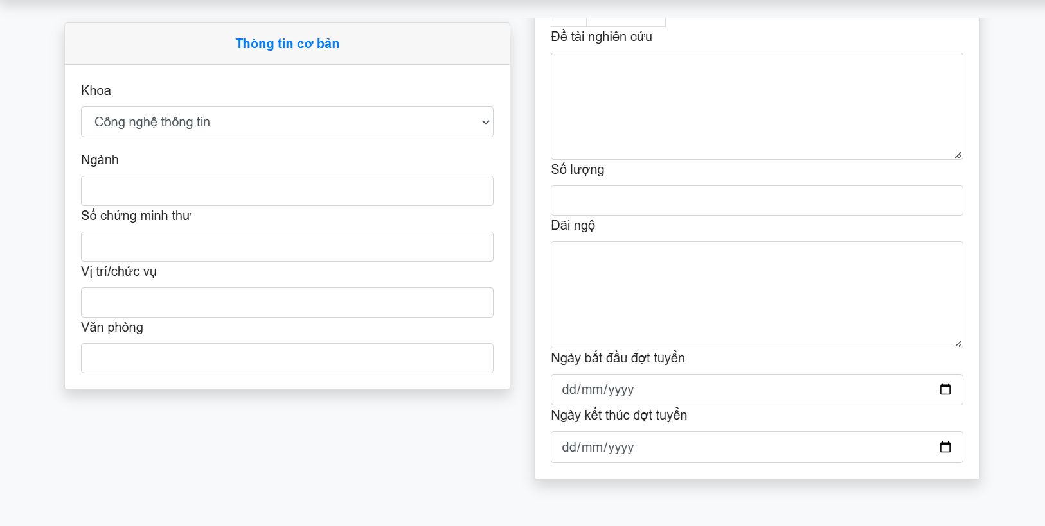

Test Case ID | Mô tả | Hành động | Điều kiện tiên quyết | Kết quả mong đợi | Kết quả thực tế | Kết quả |  |  | Kết quả |  |  | Chú thích
 |  |  |  |  |  | Vòng 1 |  |  | Vòng 2
 |  |  |  |  |  | Trạng thái | Ngày kiểm tra | Người kiểm tra | Trạng thái | Ngày kiểm tra | Người kiểm tra
GUI_SHOW Trang Cập nhật thông tin giáo viên
GUI-CNGV01 | Label |  |  | -Label : #313a3f -Status : enable | -Label : #313a3f -Status : enable | Passed | 2024-11-18 | Thông | Passed | 2024-11-25 | Thông
GUI-CNGV02 | Textbox |  |  | -Text color : #252422 -Status : enable | -Text color : #252422 -Status : enable | Passed | 2024-11-18 | Thông | Passed | 2024-11-25 | Thông
GUI-CNGV03 | Image |  |  | -Text color : #252422 -Status : enable | -Label : #313a3f -Status : enable | Passed | 2024-11-18 | Thông | Passed | 2024-11-25 | Thông
GUI-CNGV04 | Button |  |  | -Text color :#fec107 -Status : enable | -Text color :#fec107 -Status : enable | Passed | 2024-11-18 | Thông | Passed | 2024-11-25 | Thông
GUI-CNGV05 | RadioButton |  |  | -Text color :#fffff -Status : enable | -Text color :#fffff -Status : enable | Passed | 2024-11-18 | Thông | Passed | 2024-11-25 | Thông
GUI-CNGV06 | CheckBox |  |  | -Text color :#fffff -Status : enable | -Text color :#fffff -Status : enable | Passed | 2024-11-18 | Thông | Passed | 2024-11-25 | Thông
FUNCTION_SHOW Trang Cập Nhật Thông Tin Giáo Viên
FUNC-CNGV01 | Xác minh thông báo lỗi khi để trống toàn bộ ô nhập | 1. Đăng nhập vào hệ thống 2. Chọn hồ sơ 3.Ghi nhận | Truy cập vào trang web | Hiển thị thông báo "Tuổi là bắt buộc , Số điện thoại là bắt buộc , Ngành là bắt buộc , Số CMND là bắt buộc , Chức vụ là bắt buộc , Văn Phòng là bắt buộc , Chủ đề nghiên cứu bắt buộc phải nhập , Số lượng là bắt buộc , Đãi ngộ là bắt buộc , Ngày bắt đầu là bắt buộc , Ngày kết thúc là bắt buộc " | Hiển thị thông báo "Tuổi là bắt buộc , Số điện thoại là bắt buộc , Ngành là bắt buộc , Số CMND là bắt buộc , Chức vụ là bắt buộc , Văn Phòng là bắt buộc , Chủ đề nghiên cứu bắt buộc phải nhập , Số lượng là bắt buộc , Đãi ngộ là bắt buộc , Ngày bắt đầu là bắt buộc , Ngày kết thúc là bắt buộc " | Passed | 2024-11-18 | Thông | Passed | 2024-11-25 | Thông
FUNC-CNGV02 | Xác minh thông báo khi nhập toàn bộ | 1. Đăng nhập vào hệ thống 2. Chọn hồ sơ 3.Nhập dữ liệu 4 Ghi nhận | Truy cập vào trang web | Hiển thị thông báo "Cập nhật thông tin thành công." | Hiển thị thông báo "Cập nhật thông tin thành công." | Passed | 2024-11-18 | Thông | Passed | 2024-11-25 | Thông
FUNC-CNGV03 | Xác minh thông báo lỗi khi để trống tuổi | 1. Đăng nhập vào hệ thống 2. Chọn hồ sơ 3. Ghi nhận | Truy cập vào trang web | Hiển thị thông báo "Tuổi là bắt buộc" | Hiển thị thông báo "Tuổi là bắt buộc" | Passed | 2024-11-18 | Thông | Passed | 2024-11-25 | Thông
FUNC-CNGV04 | Xác minh thông báo lỗi khi nhập tuổi < 18 | 1. Đăng nhập vào hệ thống 2. Chọn hồ sơ 3. Nhập vào tuổi . 4. Ghi nhận | Truy cập vào trang web | Hiển thị thông báo "Tuổi phải lớn hơn 18." | Hiển thị thông báo "Tuổi phải lớn hơn 18." | Passed | 2024-11-18 | Thông | Passed | 2024-11-25 | Thông
FUNC-CNGV05 | Xác minh thông báo lỗi khi nhập tuổi > 18 | 1. Đăng nhập vào hệ thống 2. Chọn hồ sơ 3. Nhập vào tuổi . 4. Ghi nhận | Truy cập vào trang web | Hiển thị thông báo "Cập nhật thông tin thành công." | Hiển thị thông báo "Cập nhật thông tin thành công." | Passed | 2024-11-18 | Thông | Passed | 2024-11-25 | Thông
FUNC-CNGV06 | Xác minh thông báo lỗi khi để trống số điện thoại | 1. Đăng nhập vào hệ thống 2. Chọn hồ sơ 3. Để trống số điện thoại 4. Ghi nhận | Truy cập vào trang web | Hiển thị thông báo "Số điện thoại là bắt buộc." | Hiển thị thông báo "Số điện thoại là bắt buộc." | Passed | 2024-11-18 | Thông | Passed | 2024-11-25 | Thông
FUNC-CNGV07 | Xác minh thông báo lỗi khi nhập số điện thoại <10 | 1. Đăng nhập vào hệ thống 2. Chọn hồ sơ 3. Nhập vào số điện thoại 4. Ghi nhận | Truy cập vào trang web | Hiển thị thông báo "Số điện thoại phải có 10 chữ số." | Hiển thị thông báo "Số điện thoại phải có 10 chữ số." | Passed | 2024-11-18 | Thông | Passed | 2024-11-25 | Thông
FUNC-CNGV08 | Xác minh thông báo lỗi khi nhập số điện thoại >10 | 1. Đăng nhập vào hệ thống 2. Chọn hồ sơ 3. Để trống ngành học 4. Ghi nhận | Truy cập vào trang web | Hiển thị thông báo "Số điện thoại phải có 10 chữ số." | Hiển thị thông báo "Số điện thoại phải có 10 chữ số." | Passed | 2024-11-18 | Thông | Passed | 2024-11-25 | Thông
FUNC-CNGV09 | Xác minh thông báo khi nhập số điện thoại đúng | 1. Đăng nhập vào hệ thống 2. Chọn hồ sơ 3. Nhập vào số điện thoại 4. Ghi nhận | Truy cập vào trang web | Hiển thị thông báo "Cập nhật thông tin thành công." | Hiển thị thông báo "Cập nhật thông tin thành công." | Passed | 2024-11-18 | Thông | Passed | 2024-11-25 | Thông
FUNC-CNGV10 | Xác minh thông báo lỗi khi để trống ngành | 1. Đăng nhập vào hệ thống 2. Chọn hồ sơ 3. Để trống ngành 4. Ghi nhận | Truy cập vào trang web | Hiển thị thông báo "Chuyên ngành là bắt buộc." | Hiển thị thông báo "Chuyên ngành là bắt buộc." | Passed | 2024-11-18 | Thông | Passed | 2024-11-25 | Thông
FUNC-CNGV11 | Xác minh thông báo lỗi khi nhập vào ngành | 1. Đăng nhập vào hệ thống 2. Chọn hồ sơ 3. Nhập vào ngành 4. Ghi nhận | Truy cập vào trang web | Hiển thị thông báo "Cập nhật thông tin thành công." | Hiển thị thông báo "Cập nhật thông tin thành công." | Passed | 2024-11-18 | Thông | Passed | 2024-11-25 | Thông
FUNC-CNGV12 | Xác minh thông báo lỗi khi để trốn số chứng minh thư | 1. Đăng nhập vào hệ thống 2. Chọn hồ sơ 3. Để trống số chứng minh thư 4. Ghi nhận | Truy cập vào trang web | Hiển thị thông báo "Số CMND là bắt buộc." | Hiển thị thông báo "Số CMND là bắt buộc." | Passed | 2024-11-18 | Thông | Passed | 2024-11-25 | Thông
FUNC-CNGV13 | Xác minh thông báo lỗi khi nhập số CMT quá 20 ký tự | 1. Đăng nhập vào hệ thống 2. Chọn hồ sơ 3. Nhập vào số CMT 4. Ghi nhận | Truy cập vào trang web | Hiển thị thông báo "Số CMND không được vượt quá 20 ký tự.." | Hiển thị thông báo "Số CMND không được vượt quá 20 ký tự.." | Passed | 2024-11-18 | Thông | Passed | 2024-11-25 | Thông
FUNC-CNGV14 | Xác minh thông báo khi nhập số CMT đúng yêu cầu | 1. Đăng nhập vào hệ thống 2. Chọn hồ sơ 3. Nhập vào số CMT 4. Ghi nhận | Truy cập vào trang web | Hiển thị thông báo "Cập nhật thông tin thành công." | Hiển thị thông báo "Cập nhật thông tin thành công." | Passed | 2024-11-18 | Thông | Passed | 2024-11-25 | Thông
FUNC-CNGV15 | Xác minh thông báo lỗi khi để trống Vị trí / chức vụ | 1. Đăng nhập vào hệ thống 2. Chọn hồ sơ 3. Để trống vị trí / chức vụ 4. Ghi nhận | Truy cập vào trang web | Hiển thị thông báo "Vị trí / chức vụ là bắt buộc." | Hiển thị thông báo "Vị trí / chức vụ là bắt buộc." | Passed | 2024-11-18 | Thông | Passed | 2024-11-25 | Thông
FUNC-CNGV16 | Xác minh thông báo khi nhập vào Vị trí / chức vụ | 1. Đăng nhập vào hệ thống 2. Chọn hồ sơ 3. Nhập vào vị trí / chức vụ 4. Ghi nhận | Truy cập vào trang web | Hiển thị thông báo "Cập nhật thông tin thành công." | Hiển thị thông báo "Cập nhật thông tin thành công." | Passed | 2024-11-18 | Thông | Passed | 2024-11-25 | Thông
FUNC-CNGV17 | Xác minh thông báo lỗi khi để trống Văn Phòng | 1. Đăng nhập vào hệ thống 2. Chọn hồ sơ 3. Để trống văn phòng 4.Ghi nhận | Truy cập vào trang web | Hiển thị thông báo "Văn phòng là bắt buộc." | Hiển thị thông báo "Văn phòng là bắt buộc." | Passed | 2024-11-18 | Thông | Passed | 2024-11-25 | Thông
FUNC-CNGV18 | Xác minh thông báo khi nhập vào Văn phòng | 1. Đăng nhập vào hệ thống 2. Chọn hồ sơ 3. Nhập vào văn phòng 4. Ghi nhận | Truy cập vào trang web | Hiển thị thông báo "Cập nhật thông tin thành công." | Hiển thị thông báo "Cập nhật thông tin thành công." | Passed | 2024-11-18 | Thông | Passed | 2024-11-25 | Thông
FUNC-CNGV19 | Xác minh thông báo lỗi khi để trống Đề tài nghiên cứu | 1. Đăng nhập vào hệ thống 2. Chọn hồ sơ 3. Nhập vào đề tài nghiên cứu 4. Ghi nhận | Truy cập vào trang web | Hiển thị thông báo "Chủ đề nghiên cứu bắt buộc phải nhập." | Hiển thị thông báo "Chủ đề nghiên cứu bắt buộc phải nhập." | Passed | 2024-11-18 | Thông | Passed | 2024-11-25 | Thông
FUNC-CNGV20 | Xác minh thông báo lỗi khi nhập vào Đề tài nghiên cứu > 100 ký tự | 1. Đăng nhập vào hệ thống 2. Chọn hồ sơ 3. Nhập vào đề tài nghiên cứu 4. Ghi nhận | Truy cập vào trang web | Hiển thị thông báo "Chủ đề nghiên cứu không được vượt quá 100 ký tự." | Hiển thị thông báo "Chủ đề nghiên cứu không được vượt quá 100 ký tự." | Passed | 2024-11-18 | Thông | Passed | 2024-11-25 | Thông
FUNC-CNGV21 | Xác minh thông báo khi nhập vào Đề tài nghiên cứu đúng yêu cầu | 1. Đăng nhập vào hệ thống 2. Chọn hồ sơ 3. Nhập vào đề tài nghiên cứu 4. Ghi nhận | Truy cập vào trang web | Hiển thị thông báo "Cập nhật thông tin thành công." | Hiển thị thông báo "Cập nhật thông tin thành công." | Passed | 2024-11-18 | Thông | Passed | 2024-11-25 | Thông
FUNC-CNGV22 | Xác minh thông báo lỗi khi để trống số lượng | 1. Đăng nhập vào hệ thống 2. Chọn hồ sơ 3. Để trống số lượng 4. Ghi nhận | Truy cập vào trang web | Hiển thị thông báo "Số lượng là bắt buộc." | Hiển thị thông báo "Số lượng là bắt buộc." | Passed | 2024-11-18 | Thông | Passed | 2024-11-25 | Thông
FUNC-CNGV23 | Xác minh thông báo khi nhập vào số lượng | 1. Đăng nhập vào hệ thống 2. Chọn hồ sơ 3. Nhập vào số lương 4. Ghi nhận | Truy cập vào trang web | Hiển thị thông báo "Cập nhật thông tin thành công." | Hiển thị thông báo "Cập nhật thông tin thành công." | Passed | 2024-11-18 | Thông | Passed | 2024-11-25 | Thông
FUNC-CNGV24 | Xác minh thông báo lỗi khi để trống đãi ngộ | 1. Đăng nhập vào hệ thống 2. Chọn hồ sơ 3. Để trống đãi ngộ 4. Ghi nhận | Truy cập vào trang web | Hiển thị thông báo "Đãi ngộ là bắt buộc." | Hiển thị thông báo "Đãi ngộ là bắt buộc." | Passed | 2024-11-18 | Thông | Passed | 2024-11-25 | Thông
FUNC-CNGV25 | Xác minh thông báo khi nhập vào đãi ngộ | 1. Đăng nhập vào hệ thống 2. Chọn hồ sơ 3. Nhập vào đãi ngộ 4.Ghi nhận | Truy cập vào trang web | Hiển thị thông báo "Cập nhật thông tin thành công." | Hiển thị thông báo "Cập nhật thông tin thành công." | Passed | 2024-11-18 | Thông | Passed | 2024-11-25 | Thông
FUNC-CNGV26 | Xác minh thông báo lỗi để trống ngày bắt đầu đợt tuyển | 1. Đăng nhập vào hệ thống 2. Chọn hồ sơ 3. Để trống ngày bắt đầu đợt tuyển 4. Ghi nhận | Truy cập vào trang web | Hiển thị thông báo "Ngày bắt đầu là bắt buộc." | Hiển thị thông báo "Ngày bắt đầu là bắt buộc." | Passed | 2024-11-18 | Thông | Passed | 2024-11-25 | Thông
FUNC-CNGV27 | Xác minh thông báo lỗi để trống ngày kết thúc đợt tuyển | 1. Đăng nhập vào hệ thống 2. Chọn hồ sơ 3. Để trống ngày kết thúc đợt tuyển 4. Ghi nhận | Truy cập vào trang web | Hiển thị thông báo "Ngày kết thúc là bắt buộc." | Hiển thị thông báo "Ngày kết thúc là bắt buộc." | Passed | 2024-11-18 | Thông | Passed | 2024-11-25 | Thông
FUNC-CNGV28 | Xác minh thông báo lỗi để trống ngày bắt đầu đợt tuyển | 1. Đăng nhập vào hệ thống 2. Chọn hồ sơ 3. Để trống ngày bắt đầu đợt tuyển 4. Ghi nhận | Truy cập vào trang web | Hiển thị thông báo "Ngày bắt đầu là bắt buộc." | Hiển thị thông báo "Ngày bắt đầu là bắt buộc." | Passed | 2024-11-18 | Thông | Passed | 2024-11-25 | Thông
FUNC-CNGV29 | Xác minh thông báo lỗi nhập vào ngày BĐ < ngày hiện tại và ngày KT < hơn ngày BĐ tuyển dụng | 1. Đăng nhập vào hệ thống 2. Chọn hồ sơ 3. Chọn ngày bắt đầu và kết thúc 4. Ghi nhận | Truy cập vào trang web | Hiển thị thông báo "Ngày bắt đầu tuyển dụng phải lớn hơn hoặc bằng ngày hiện tại và Ngày kết thúc tuyển dụng phải lớn hơn ngày bắt đầu tuyển dụng." | Hiển thị thông báo "Ngày bắt đầu tuyển dụng phải lớn hơn hoặc bằng ngày hiện tại và Ngày kết thúc tuyển dụng phải lớn hơn ngày bắt đầu tuyển dụng." | Passed | 2024-11-18 | Thông | Passed | 2024-11-25 | Thông
FUNC-CNGV30 | Xác minh thông báo nhập vào ngày BĐ > ngày hiện tại và ngày KT > hơn ngày BĐ tuyển dụng | 1. Đăng nhập vào hệ thống 2. Chọn hồ sơ 3. Chọn ngày bắt đầu và kết thúc 4. Ghi nhận | Truy cập vào trang web | Hiển thị thông báo "Cập nhật thông tin thành công." | Hiển thị thông báo "Cập nhật thông tin thành công." | Passed | 2024-11-18 | Thông | Passed | 2024-11-25 | Thông

Cập Nhật Thông Tin_Công Ty
 |  | 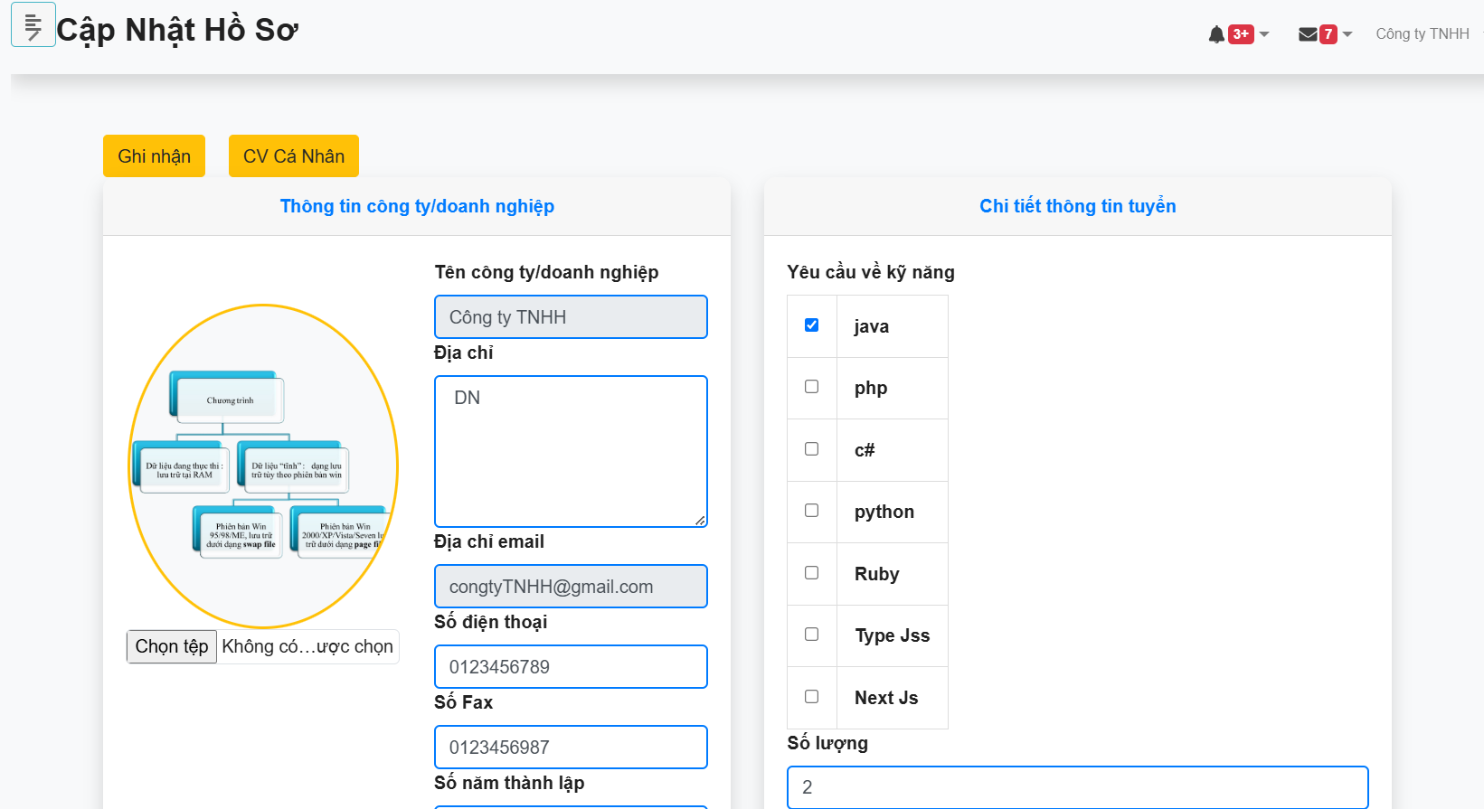 |  |  | 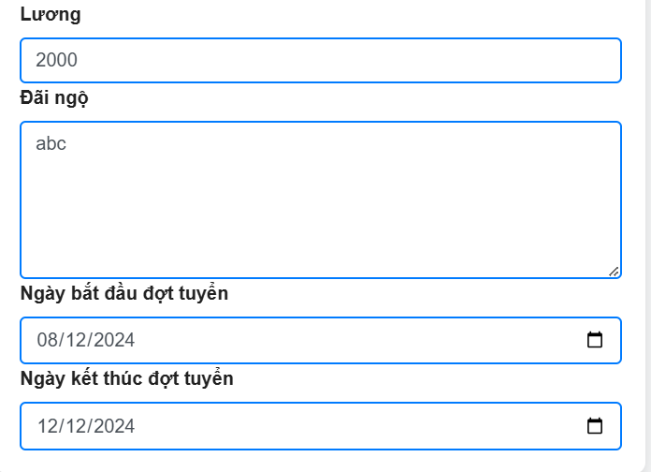

Test Case ID | Mô tả | Hành động | Điều kiện tiên quyết | Kết quả mong đợi | Kết quả thực tế | Kết quả |  |  | Kết quả |  |  | Chú thích
 |  |  |  |  |  | Vòng 1 |  |  | Vòng 2
 |  |  |  |  |  | Trạng thái | Ngày kiểm tra | Người kiểm tra | Trạng thái | Ngày kiểm tra | Người kiểm tra
GUI_SHOW Trang Cập nhật thông tin công ty
GUI-CNCT01 | Label |  |  | -Label : #313a3f -Status : enable | -Label : #313a3f -Status : enable | Passed | 2024-11-18 | Thông | Passed | 2024-11-25 | Thông
GUI-CNCT02 | Textbox |  |  | -Text color : #252422 -Status : enable | -Text color : #252422 -Status : enable | Passed | 2024-11-18 | Thông | Passed | 2024-11-25 | Thông
GUI-CNCT03 | Image |  |  | -Text color : #252422 -Status : enable | -Label : #313a3f -Status : enable | Passed | 2024-11-18 | Thông | Passed | 2024-11-25 | Thông
GUI-CNCT04 | Button |  |  | -Text color :#fec107 -Status : enable | -Text color :#fec107 -Status : enable | Passed | 2024-11-18 | Thông | Passed | 2024-11-25 | Thông
GUI-CNCT05 | DateTime |  |  | -Text color :#fffff -Status : enable | -Text color :#fffff -Status : enable | Passed | 2024-11-18 | Thông | Passed | 2024-11-25 | Thông
GUI-CNCT06 | CheckBox |  |  | -Text color :#fffff -Status : enable | -Text color :#fffff -Status : enable | Passed | 2024-11-18 | Thông | Passed | 2024-11-25 | Thông
FUNCTION_SHOW Trang Cập Nhật Thông Tin Công Ty
FUNC-CNCT01 | Xác minh thông báo lỗi khi để trống toàn bộ ô nhập | 1. Đăng nhập vào hệ thống 2. Chọn hồ sơ 3. Ghi nhận | Truy cập vào trang web | Hiển thị thông báo "Địa chỉ công ty là bắt buộc , Số điện thoại công ty là bắt buộc , Năm thành lập công ty là bắt buộc , Lương công ty bắt buộc phải nhập,Thưởng công ty bắt buộc phải nhập vào,Ngày bắt đầu đề nghị là bắt buộc,Ngày kết thúc đề nghị là bắt buộc" | Hiển thị thông báo "Địa chỉ công ty là bắt buộc , Số điện thoại công ty là bắt buộc , Năm thành lập công ty là bắt buộc , Lương công ty bắt buộc phải nhập,Thưởng công ty bắt buộc phải nhập vào,Ngày bắt đầu đề nghị là bắt buộc,Ngày kết thúc đề nghị là bắt buộc" | Passed | 2024-11-18 | Thông | Passed | 2024-11-25 | Thông
FUNC-CNCT02 | Xác minh thông báo khi nhập toàn bộ | 1. Đăng nhập vào hệ thống 2. Chọn hồ sơ 3. Nhập dữ liệu 4. Ghi nhận | Truy cập vào trang web | Hiển thị thông báo "Bạn cập nhật thành công!" | Hiển thị thông báo "Bạn cập nhật thành công!" | Passed | 2024-11-18 | Thông | Passed | 2024-11-25 | Thông
FUNC-CNCT03 | Xác minh thông báo khi để trống địa chỉ | 1. Đăng nhập vào hệ thống 2. Chọn hồ sơ 3. Nhập dữ liệu 4. Ghi nhận | Truy cập vào trang web | Hiển thị thông báo "Địa chỉ công ty là bắt buộc" | Hiển thị thông báo "Địa chỉ công ty là bắt buộc" | Passed | 2024-11-18 | Thông | Passed | 2024-11-25 | Thông
FUNC-CNCT04 | Xác minh thông báo khi để nhập đúng yêu cầu địa chỉ | 1. Đăng nhập vào hệ thống 2. Chọn hồ sơ 3. Nhập dữ liệu 4. Ghi nhận | Truy cập vào trang web | Hiển thị thông báo "Bạn cập nhật thành công!" | Hiển thị thông báo "Bạn cập nhật thành công!" | Passed | 2024-11-18 | Thông | Passed | 2024-11-25 | Thông
FUNC-CNCT05 | Xác minh thông báo khi để trống số điện thoại | 1. Đăng nhập vào hệ thống 2. Chọn hồ sơ 3. Nhập dữ liệu 4. Ghi nhận | Truy cập vào trang web | Hiển thị thông báo "Số điện thoại công ty là bắt buộc." | Hiển thị thông báo "Số điện thoại công ty là bắt buộc." | Passed | 2024-11-18 | Thông | Passed | 2024-11-25 | Thông
FUNC-CNCT06 | Xác minh thông báo khi nhập số điện thoại không phải kiểu số | 1. Đăng nhập vào hệ thống 2. Chọn hồ sơ 3. Nhập dữ liệu 4. Ghi nhận | Truy cập vào trang web | Hiển thị thông báo "Số điện thoại phải là kiểu số." và "Số điện thoại phải có từ 10 đến 11 chữ số." | Hiển thị thông báo "Số điện thoại phải là kiểu số." và "Số điện thoại phải có từ 10 đến 11 chữ số." | Passed | 2024-11-18 | Thông | Passed | 2024-11-25 | Thông
FUNC-CNCT07 | Xác minh thông báo khi nhập số điện thoại < 10 số | 1. Đăng nhập vào hệ thống 2. Chọn hồ sơ 3. Nhập dữ liệu 4. Ghi nhận | Truy cập vào trang web | Hiển thị thông báo "Số điện thoại phải có từ 10 đến 11 chữ số." | Hiển thị thông báo "Số điện thoại phải có từ 10 đến 11 chữ số." | Passed | 2024-11-18 | Thông | Passed | 2024-11-25 | Thông
FUNC-CNCT08 | Xác minh thông báo khi nhập số điện thoại 11 số | 1. Đăng nhập vào hệ thống 2. Chọn hồ sơ 3. Nhập dữ liệu 4. Ghi nhận | Truy cập vào trang web | Hiển thị thông báo "Số điện thoại phải có từ 10 đến 11 chữ số." | Hiển thị thông báo "Số điện thoại phải có từ 10 đến 11 chữ số." | Passed | 2024-11-18 | Thông | Passed | 2024-11-25 | Thông
FUNC-CNCT09 | Xác minh thông báo khi nhập số điện thoại đúng yêu cầu | 1. Đăng nhập vào hệ thống 2. Chọn hồ sơ 3. Nhập dữ liệu 4. Ghi nhận | Truy cập vào trang web | Hiển thị thông báo "Bạn cập nhật thành công!" | Hiển thị thông báo "Bạn cập nhật thành công!" | Passed | 2024-11-18 | Thông | Passed | 2024-11-25 | Thông
FUNC-CNCT10 | Xác minh thông báo khi để trống số fax | 1. Đăng nhập vào hệ thống 2. Chọn hồ sơ 3. Nhập dữ liệu 4. Ghi nhận | Truy cập vào trang web | Hiển thị thông báo "Bắt buộc phải nhập số fax." | Hiển thị thông báo "Bắt buộc phải nhập số fax." | Passed | 2024-11-18 | Thông | Passed | 2024-11-25 | Thông
FUNC-CNCT11 | Xác minh thông báo khi nhập số fax không phải là số | 1. Đăng nhập vào hệ thống 2. Chọn hồ sơ 3. Nhập dữ liệu 4. Ghi nhận | Truy cập vào trang web | Hiển thị thông báo "Số fax chỉ được chứa các ký tự số" | Hiển thị thông báo "Số fax chỉ được chứa các ký tự số" | Passed | 2024-11-18 | Thông | Passed | 2024-11-25 | Thông
FUNC-CNCT12 | Xác minh thông báo khi nhập số fax đúng yêu cầu | 1. Đăng nhập vào hệ thống 2. Chọn hồ sơ 3. Nhập dữ liệu 4. Ghi nhận | Truy cập vào trang web | Hiển thị thông báo "Bạn cập nhật thành công!" | Hiển thị thông báo "Bạn cập nhật thành công!" | Passed | 2024-11-18 | Thông | Passed | 2024-11-25 | Thông
FUNC-CNCT13 | Xác minh thông báo khi để trống năm thành lập | 1. Đăng nhập vào hệ thống 2. Chọn hồ sơ 3. Nhập dữ liệu 4. Ghi nhận | Truy cập vào trang web | Hiển thị thông báo "Năm thành lập công ty là bắt buộc" | Hiển thị thông báo "Năm thành lập công ty là bắt buộc" | Passed | 2024-11-18 | Thông | Passed | 2024-11-25 | Thông
FUNC-CNCT14 | Xác minh thông báo khi nhập số năm thành lập đúng yêu cầu | 1. Đăng nhập vào hệ thống 2. Chọn hồ sơ 3. Nhập dữ liệu 4. Ghi nhận | Truy cập vào trang web | Hiển thị thông báo "Bạn cập nhật thành công!" | Hiển thị thông báo "Bạn cập nhật thành công!" | Passed | 2024-11-18 | Thông | Passed | 2024-11-25 | Thông
FUNC-CNCT15 | Xác minh thông báo khi để trống số lượng | 1. Đăng nhập vào hệ thống 2. Chọn hồ sơ 3. Nhập dữ liệu 4. Ghi nhận | Truy cập vào trang web | Hiển thị thông báo "Số lượng công ty tuyển không được để trống" | Hiển thị thông báo "Số lượng công ty tuyển không được để trống" | Passed | 2024-11-18 | Thông | Passed | 2024-11-25 | Thông
FUNC-CNCT16 | Xác minh thông báo khi nhập số lượng đúng yêu cầu | 1. Đăng nhập vào hệ thống 2. Chọn hồ sơ 3. Nhập dữ liệu 4. Ghi nhận | Truy cập vào trang web | Hiển thị thông báo "Bạn cập nhật thành công!" | Hiển thị thông báo "Bạn cập nhật thành công!" | Passed | 2024-11-18 | Thông | Passed | 2024-11-25 | Thông
FUNC-CNCT17 | Xác minh thông báo khi để trống lương | 1. Đăng nhập vào hệ thống 2. Chọn hồ sơ 3. Nhập dữ liệu 4. Ghi nhận | Truy cập vào trang web | Hiển thị thông báo "Lương công ty bắt buộc phải nhập." | Hiển thị thông báo "Lương công ty bắt buộc phải nhập." | Passed | 2024-11-18 | Thông | Passed | 2024-11-25 | Thông
FUNC-CNCT18 | Xác minh thông báo khi nhập lương không phải kiểu số | 1. Đăng nhập vào hệ thống 2. Chọn hồ sơ 3. Nhập dữ liệu 4. Ghi nhận | Truy cập vào trang web | Hiển thị thông báo "Lương công ty phải là kiểu số." | Hiển thị thông báo "Lương công ty phải là kiểu số." | Passed | 2024-11-18 | Thông | Passed | 2024-11-25 | Thông
FUNC-CNCT19 | Xác minh thông báo khi nhập lương đúng yêu cầu | 1. Đăng nhập vào hệ thống 2. Chọn hồ sơ 3. Nhập dữ liệu 4. Ghi nhận | Truy cập vào trang web | Hiển thị thông báo "Bạn cập nhật thành công!" | Hiển thị thông báo "Bạn cập nhật thành công!" | Passed | 2024-11-18 | Thông | Passed | 2024-11-25 | Thông
FUNC-CNCT20 | Xác minh thông báo khi để trống ngày bắt đầu đợt tuyển | 1. Đăng nhập vào hệ thống 2. Chọn hồ sơ 3. Nhập dữ liệu 4. Ghi nhận | Truy cập vào trang web | Hiển thị thông báo "Ngày bắt đầu đề nghị là bắt buộc." | Hiển thị thông báo "Ngày bắt đầu đề nghị là bắt buộc." | Passed | 2024-11-18 | Thông | Passed | 2024-11-25 | Thông
FUNC-CNCT21 | Xác minh thông báo khi để trống ngày kết thúc đợt tuyển đợt tuyển | 1. Đăng nhập vào hệ thống 2. Chọn hồ sơ 3. Nhập dữ liệu 4. Ghi nhận | Truy cập vào trang web | Hiển thị thông báo "Ngày kết thúc đề nghị là bắt buộc." | Hiển thị thông báo "Ngày kết thúc đề nghị là bắt buộc." | Passed | 2024-11-18 | Thông | Passed | 2024-11-25 | Thông
FUNC-CNCT22 | Xác minh thông báo khi để ngày bắt đầu đợt tuyển < hiện tại | 1. Đăng nhập vào hệ thống 2. Chọn hồ sơ 3. Nhập dữ liệu 4. Ghi nhận | Truy cập vào trang web | Hiển thị thông báo "Ngày bắt đầu tuyển dụng phải lớn hơn hoặc bằng ngày hiện tại.." | Hiển thị thông báo "Ngày bắt đầu tuyển dụng phải lớn hơn hoặc bằng ngày hiện tại.." | Passed | 2024-11-18 | Thông | Passed | 2024-11-25 | Thông
FUNC-CNCT23 | Xác minh thông báo khi để ngày kết thúc đợt tuyển < ngày bắt đầu đợt tuyển | 1. Đăng nhập vào hệ thống 2. Chọn hồ sơ 3. Nhập dữ liệu 4. Ghi nhận | Truy cập vào trang web | Hiển thị thông báo "Ngày kết thúc tuyển dụng phải lớn hơn ngày bắt đầu tuyển dụng" | Hiển thị thông báo "Ngày kết thúc tuyển dụng phải lớn hơn ngày bắt đầu tuyển dụng" | Passed | 2024-11-18 | Thông | Passed | 2024-11-25 | Thông
FUNC-CNCT24 | Xác minh thông báo khi nhập ngày kết thúc đợt tuyển và ngày bắt đầu đợt tuyển đúng yêu cầu | 1. Đăng nhập vào hệ thống 2. Chọn hồ sơ 3. Nhập dữ liệu 4. Ghi nhận | Truy cập vào trang web | Hiển thị thông báo "Bạn cập nhật thành công!" | Hiển thị thông báo "Bạn cập nhật thành công!" | Passed | 2024-11-18 | Thông | Passed | 2024-11-25 | Thông

Cài Đặt Tài Khoản Người Dùng
 | 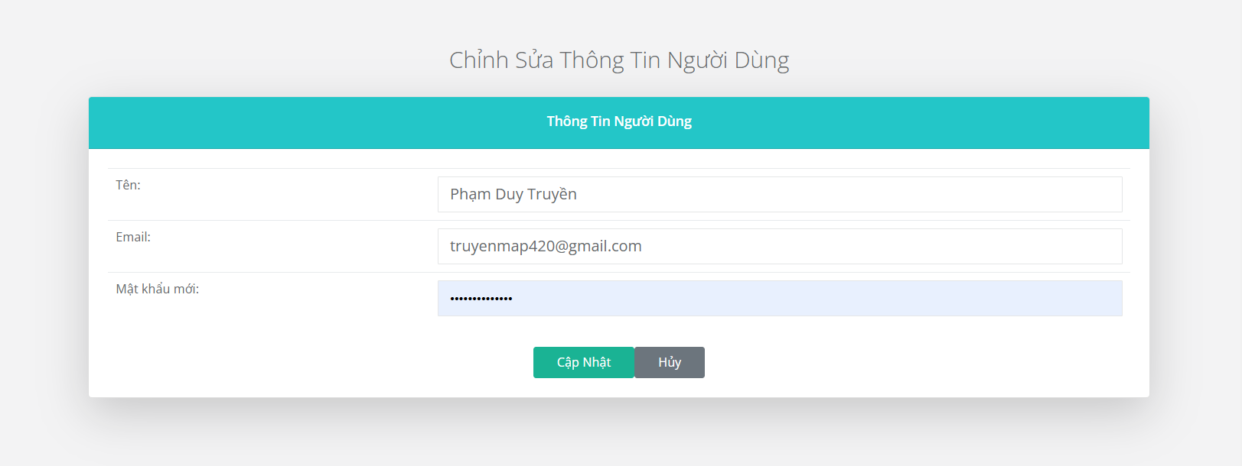
Test Case ID | Mô tả | Hành động | Điều kiện tiên quyết | Kết quả mong đợi | Kết quả thực tế | Kết quả |  |  | Kết quả |  |  | Chú thích
 |  |  |  |  |  | Vòng 1 |  |  | Vòng 2
 |  |  |  |  |  | Trạng thái | Ngày kiểm tra | Người kiểm tra | Trạng thái | Ngày kiểm tra | Người kiểm tra
GUI_SHOW Trang Cài đặt tài khoản người dùng
GUI-CDTK01 | Label |  |  | -Label : #ffffff -Status : enable | -Label : #ffffff -Status : enable | Passed | 2024-11-21 | Bách | Passed | 2024-11-25 | Bách
GUI-CDTK02 | Textbox |  |  | -Text color : #252422 -Status : enable | -Text color : #252422 -Status : enable | Passed | 2024-11-21 | Bách | Passed | 2024-11-25 | Bách
GUI-CDTK03 | [Cập nhật] Button |  |  | -Text color : #1ab394 -Status : enable | -Text color : #1ab394 -Status : enable | Passed | 2024-11-21 | Bách | Passed | 2024-11-25 | Bách
GUI-CDTK04 | [Hủy] Button |  |  | -Text color : #6c757e -Status : enable | -Label : #6c757e -Status : enable | Passed | 2024-11-21 | Bách | Passed | 2024-11-25 | Bách
FUNCTION_SHOW Trang Cài đặt tài khoản người dùng
FUNC-CDTK01 | Xác minh thông báo để trống toàn bộ ô nhập | 1. Đăng nhập vào hệ thống 2. Chọn quản lý tài khoản 3. Nhấn chỉnh sửa 4. Nhấn cập nhật | Truy cập vào trang web | Hiển thị thông báo "Tên là bắt buộc." , "Email là bắt buộc." , "Mật khẩu là bắt buộc." | Hiển thị thông báo "Tên là bắt buộc." , "Email là bắt buộc." , "Mật khẩu là bắt buộc." | Passed | 2024-11-21 | Bách | Passed | 2024-11-25 | Bách
FUNC-CDTK02 | Xác minh thông báo lỗi khi để trống tên | 1. Đăng nhập vào hệ thống 2. Chọn quản lý tài khoản 3. Nhấn chỉnh sửa 4. Nhập dữ liệu 5. Nhấn cập nhật | Truy cập vào trang web | Hiển thị thông báo "Tên là bắt buộc" | Hiển thị thông báo "Tên là bắt buộc" | Passed | 2024-11-21 | Bách | Passed | 2024-11-25 | Bách
FUNC-CDTK03 | Xác minh thông báo lỗi khi để trống email | 1. Đăng nhập vào hệ thống 2. Chọn quản lý tài khoản 3. Nhấn chỉnh sửa 4. Nhập dữ liệu 5. Nhấn cập nhật | Truy cập vào trang web | Hiển thị thông báo "Email là bắt buộc." | Hiển thị thông báo "Email là bắt buộc." | Passed | 2024-11-21 | Bách | Passed | 2024-11-25 | Bách
FUNC-CDTK04 | Xác minh thông báo lỗi khi để trống mật khẩu | 1. Đăng nhập vào hệ thống 2. Chọn quản lý tài khoản 3. Nhấn chỉnh sửa 4. Nhập dữ liệu 5. Nhấn cập nhật | Truy cập vào trang web | Hiển thị thông báo "Mật khẩu là bắt buộc." | Hiển thị thông báo "Mật khẩu là bắt buộc." | Passed | 2024-11-21 | Bách | Passed | 2024-11-25 | Bách
FUNC-CDTK05 | Xác minh thông báo khi nhập mật khẩu có ít hơn 8 ký tự | 1. Đăng nhập vào hệ thống 2. Chọn quản lý tài khoản 3. Nhấn chỉnh sửa 4. Nhập dữ liệu 5. Nhấn cập nhật | Truy cập vào trang web | Hiển thị thông báo " Mật khẩu phải có ít nhất 8 ký tự. " , "Mật khẩu phải có ít nhất 1 ký tự in hoa, 1 ký tự số và 1 ký tự đặc biệt." | Hiển thị thông báo " Mật khẩu phải có ít nhất 8 ký tự. " , "Mật khẩu phải có ít nhất 1 ký tự in hoa, 1 ký tự số và 1 ký tự đặc biệt." | Passed | 2024-11-21 | Bách | Passed | 2024-11-25 | Bách
FUNC-CDTK06 | Xác minh thông báo khi nhập mật khẩu không có ký tự in hoa | 1. Đăng nhập vào hệ thống 2. Chọn quản lý tài khoản 3. Nhấn chỉnh sửa 4. Nhập dữ liệu 5. Nhấn cập nhật | Truy cập vào trang web | Hiển thị thông báo "Mật khẩu phải có ít nhất 1 chữ cái in hoa, 1 ký tự đặc biệt và 1 chữ số." | Hiển thị thông báo "Mật khẩu phải có ít nhất 1 chữ cái in hoa, 1 ký tự đặc biệt và 1 chữ số." | Passed | 2024-11-21 | Bách | Passed | 2024-11-25 | Bách
FUNC-CDTK07 | Xác minh thông báo khi nhập mật khẩu không có ký tự đặc biệt | 1. Đăng nhập vào hệ thống 2. Chọn quản lý tài khoản 3. Nhấn chỉnh sửa 4. Nhập dữ liệu 5. Nhấn cập nhật | Truy cập vào trang web | Hiển thị thông báo "Mật khẩu phải có ít nhất 1 chữ cái in hoa, 1 ký tự đặc biệt và 1 chữ số." | Hiển thị thông báo "Mật khẩu phải có ít nhất 1 chữ cái in hoa, 1 ký tự đặc biệt và 1 chữ số." | Passed | 2024-11-21 | Bách | Passed | 2024-11-25 | Bách
FUNC-CDTK08 | Xác minh thông báo khi nhập mật khẩu không có ký tự số | 1. Đăng nhập vào hệ thống 2. Chọn quản lý tài khoản 3. Nhấn chỉnh sửa 4. Nhập dữ liệu 5. Nhấn cập nhật | Truy cập vào trang web | Hiển thị thông báo "Mật khẩu phải có ít nhất 1 chữ cái in hoa, 1 ký tự đặc biệt và 1 chữ số." | Hiển thị thông báo "Mật khẩu phải có ít nhất 1 chữ cái in hoa, 1 ký tự đặc biệt và 1 chữ số." | Passed | 2024-11-21 | Bách | Passed | 2024-11-25 | Bách
FUNC-CDTK09 | Xác minh thông báo khi nhập đúng thông tin yêu cầu | 1. Đăng nhập vào hệ thống 2. Chọn quản lý tài khoản 3. Nhấn chỉnh sửa 4. Nhập dữ liệu 5. Nhấn cập nhật | Truy cập vào trang web | Chuyển hướng đến trang quản lý tài khoản và hiển thị thông báo "Thông tin người dùng đã được cập nhật thành công!" | Chuyển hướng đến trang quản lý tài khoản và hiển thị thông báo "Thông tin người dùng đã được cập nhật thành công!" | Passed | 2024-11-21 | Bách | Passed | 2024-11-25 | Bách

Thống kê
 | 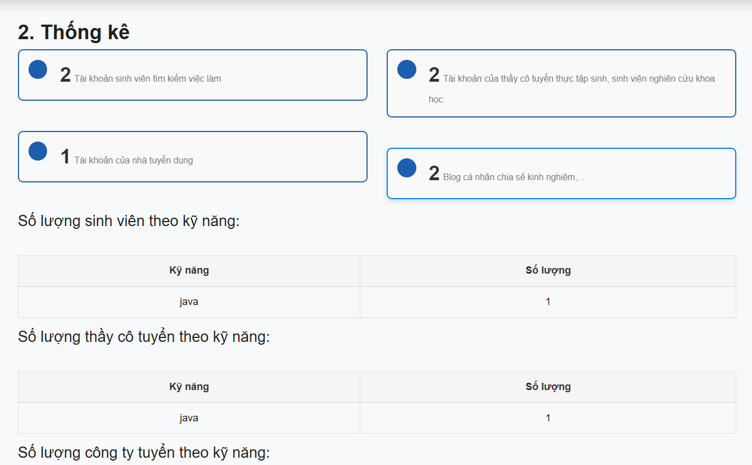 |  |  |  | 
Test Case ID | Mô tả | Hành động | Điều kiện tiên quyết | Kết quả mong đợi | Kết quả thực tế | Kết quả |  |  | Kết quả |  |  | Chú thích
 |  |  |  |  |  | Vòng 1 |  |  | Vòng 2
 |  |  |  |  |  | Trạng thái | Ngày kiểm tra | Người kiểm tra | Trạng thái | Ngày kiểm tra | Người kiểm tra
GUI_SHOW Thống Kê
GUI-TKE01 | Label |  |  | -Label : #636b6e -Status : enable | -Label : #636b6e -Status : enable | Passed | 2024-11-23 | Bách | Passed | 2024-11-25 | Bách
GUI-TKE02 | GirdView |  |  | -Label : #f1f8ff -Status : enable | -Label : #f1f8ff -Status : enable | Passed | 2024-11-23 | Bách | Passed | 2024-11-25 | Bách
FUNCTION_SHOW Thống kê
FUNC-TKE01 | Xác minh đã đăng nhập vào giao diện thống kê | 1. Đăng nhập vào hệ thống 2. Bấm vào tổng quan 3. Chọn vào phần thống kê. | Truy cập vào trang web | Hiển thị giao diện thống kê | Hiển thị giao diện thống kê | Passed | 2024-11-23 | Bách | Passed | 2024-11-25 | Bách
FUNC-TKE02 | Xác minh thống kê tài khoản sinh viên tìm kiếm việc làm. | 1. Đăng nhập vào hệ thống 2. Bấm vào tổng quan 3. Chọn vào phần thống kê. | Truy cập vào trang web | Hiển thị số lượng tài khoản sinh viên tìm kiếm việc làm. | Hiển thị số lượng tài khoản sinh viên tìm kiếm việc làm. | Passed | 2024-11-23 | Bách | Passed | 2024-11-25 | Bách
FUNC-TKE03 | Xác minh thống kê tài khoản nhà tuyển dụng. | 1. Đăng nhập vào hệ thống 2. Bấm vào tổng quan 3. Chọn vào phần thống kê. | Truy cập vào trang web | Hiển thị số lượng tài khoản nhà tuyển dụng. | Hiển thị số lượng tài khoản nhà tuyển dụng. | Passed | 2024-11-23 | Bách | Passed | 2024-11-25 | Bách
FUNC-TKE04 | Xác minh thống kê tài khoản của thầy cô tuyển thực tập sinh, sinh viên nghiên cứu khoa học. | 1. Đăng nhập vào hệ thống 2. Bấm vào tổng quan 3. Chọn vào phần thống kê. | Truy cập vào trang web | Hiển thị số lượng tài khoản của thầy cô tuyển thực tập sinh, sinh viên nghiên cứu khoa học.. | Hiển thị số lượng tài khoản của thầy cô tuyển thực tập sinh, sinh viên nghiên cứu khoa học.. | Passed | 2024-11-23 | Bách | Passed | 2024-11-25 | Bách
FUNC-TKE05 | Xác minh thống kê blog cá nhân chia sẻ kinh nghiệm. | 1. Đăng nhập vào hệ thống 2. Bấm vào tổng quan 3. Chọn vào phần thống kê. | Truy cập vào trang web | Hiển thị số lượng blog cá nhân chia sẻ kinh nghiệm. | Hiển thị số lượng blog cá nhân chia sẻ kinh nghiệm. | Passed | 2024-11-23 | Bách | Passed | 2024-11-25 | Bách
FUNC-TKE06 | Xác minh thống kê số lượng sinh viên theo kỹ năng. | 1. Đăng nhập vào hệ thống 2. Bấm vào tổng quan 3. Chọn vào phần thống kê. | Truy cập vào trang web | Hiển thị số lượng sinh viên theo kỹ năng. | Hiển thị số lượng sinh viên theo kỹ năng. | Passed | 2024-11-23 | Bách | Passed | 2024-11-25 | Bách
FUNC-TKE07 | Xác minh thống kê số lượng thầy cô tuyển theo kỹ năng. | 1. Đăng nhập vào hệ thống 2. Bấm vào tổng quan 3. Chọn vào phần thống kê. | Truy cập vào trang web | Hiển thị số lượng thầy cô tuyển theo kỹ năng. | Hiển thị số lượng thầy cô tuyển theo kỹ năng. | Passed | 2024-11-23 | Bách | Passed | 2024-11-25 | Bách
FUNC-TKE08 | Xác minh thống kê sốlượng công ty tuyển theo kỹ năng. | 1. Đăng nhập vào hệ thống 2. Bấm vào tổng quan 3. Chọn vào phần thống kê. | Truy cập vào trang web | Hiển thị số lượng công ty tuyển theo kỹ năng. | Hiển thị số lượng công ty tuyển theo kỹ năng. | Passed | 2024-11-23 | Bách | Passed | 2024-11-25 | Bách

